総括表
令和7年度交差点交通量調査報告書
交差点名 |  |  |  | №42 扇町一丁目 【-】 |  |  |  |  | 調査年月日 |  |  | 2025-11-18 |  |  |  | 天候 | 曇り 一時 晴れ |  |  | 42
所在地 |  |  |  | 中区扇町１丁目 |  |  |  |  | 調査時間帯 |  |  | 7:00～19:00（12時間合計） |  |  |  |  |  |  |  | 扇町一丁目
 |  |  |  |  |  |  |  |  |  |  |  |  |  |  |  |  |  |  |  | -
 |  |  |  |  |  |  |  |  |  |  |  |  |  |  |  |  |  |  |  | 中区扇町１丁目
 |  |  |  |  |  |  |  |  |  |  |  |  |  |  |  |  |  |  |  | 2025-11-18
 |  |  |  |  |  |  |  |  |  |  |  |  |  |  |  |  |  |  |  | 曇り 一時 晴れ

扇町一丁目

出典：中区区民生活マップ

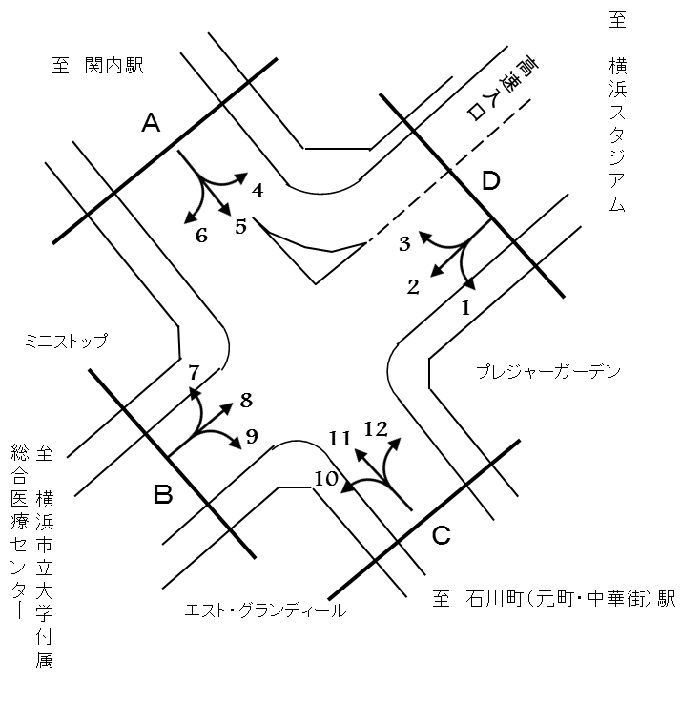

方向別交通量集計表
断面 | 方向 | 二輪車 | 乗用車 | バス | 小型 貨物車 | 大型 貨物車 | 大型計 | 小型計 | 合計 | 断面 | 方向 | 二輪車 | 乗用車 | バス | 小型 貨物車 | 大型 貨物車 | 大型計 | 小型計 | 合計
A | 1 | 29 | 253 | 2 | 47 | 24 | 26 | 300 | 326 | C | 7 | 116 | 994 | 0 | 264 | 94 | 94 | 1,258 | 1,352
 | 2 | 298 | 2,692 | 45 | 612 | 203 | 248 | 3,304 | 3,552 |  | 8 | 351 | 4,734 | 56 | 1,417 | 430 | 486 | 6,151 | 6,637
 | 3 | 196 | 1,441 | 25 | 421 | 116 | 141 | 1,862 | 2,003 |  | 9 | 68 | 399 | 6 | 87 | 43 | 49 | 486 | 535
 | 計 | 523 | 4,386 | 72 | 1,080 | 343 | 415 | 5,466 | 5,881 |  | 計 | 535 | 6,127 | 62 | 1,768 | 567 | 629 | 7,895 | 8,524
B | 4 | 99 | 2,017 | 26 | 605 | 187 | 213 | 2,622 | 2,835 | D | 10 | 37 | 292 | 0 | 88 | 31 | 31 | 380 | 411
 | 5 | 158 | 2,025 | 28 | 483 | 138 | 166 | 2,508 | 2,674 |  | 11 | 229 | 1,528 | 3 | 400 | 118 | 121 | 1,928 | 2,049
 | 6 | 80 | 1,190 | 8 | 432 | 171 | 179 | 1,622 | 1,801 |  | 12 | 0 | 0 | 0 | 0 | 0 | 0 | 0 | 0
 | 計 | 337 | 5,232 | 62 | 1,520 | 496 | 558 | 6,752 | 7,310 |  | 計 | 266 | 1,820 | 3 | 488 | 149 | 152 | 2,308 | 2,460

変動図
 | 調査年月日 | 調 査 方 向 案 内 図
 | 2025-11-18
 | 調査時間
 | 7：00～19：00（12時間）
 | 調査地点
 | №42 扇町一丁目 【-】
 | 凡例
小型車
大型車混入率
大型車
 | 流入計Ａ（1+2+3） |  | 流入計Ａ（1+2+3） |  |  |  | 流出計Ａ（4+8+12） |  |  |  | 断面計Ａ
 |  |  |  | 小型車 | 大型車 | 大型車混入率 |  | 小型車 | 大型車 | 大型車混入率 |  | 小型車 | 大型車 | 大型車混入率
 |  |  | 7-8 | 239 | 26 | 9.8 | 7-8 | 750 | 59 | 7.3 | 7-8 | 989 | 85 | 7.9
 |  |  | 8-9 | 402 | 50 | 11.1 | 8-9 | 768 | 95 | 11.0 | 8-9 | 1170 | 145 | 11.0
 |  |  | 9-10 | 431 | 53 | 11.0 | 9-10 | 732 | 114 | 13.5 | 9-10 | 1163 | 167 | 12.6
 |  |  | 10-11 | 452 | 53 | 10.5 | 10-11 | 673 | 74 | 9.9 | 10-11 | 1125 | 127 | 10.1
 |  |  | 11-12 | 410 | 39 | 8.7 | 11-12 | 713 | 53 | 6.9 | 11-12 | 1123 | 92 | 7.6
 |  |  | 12-13 | 453 | 19 | 4.0 | 12-13 | 603 | 38 | 5.9 | 12-13 | 1056 | 57 | 5.1
 |  |  | 13-14 | 460 | 26 | 5.3 | 13-14 | 703 | 46 | 6.1 | 13-14 | 1163 | 72 | 5.8
 |  |  | 14-15 | 496 | 34 | 6.4 | 14-15 | 631 | 63 | 9.1 | 14-15 | 1127 | 97 | 7.9
 |  |  | 15-16 | 565 | 28 | 4.7 | 15-16 | 698 | 64 | 8.4 | 15-16 | 1263 | 92 | 6.8
 |  |  | 16-17 | 538 | 35 | 6.1 | 16-17 | 913 | 38 | 4.0 | 16-17 | 1451 | 73 | 4.8
 |  |  | 17-18 | 588 | 36 | 5.8 | 17-18 | 916 | 33 | 3.5 | 17-18 | 1504 | 69 | 4.4
 |  |  | 18-19 | 432 | 16 | 3.6 | 18-19 | 673 | 22 | 3.2 | 18-19 | 1105 | 38 | 3.3
 | 流出計Ａ（4+8+12）

 | 断面計Ａ

自 動 車 交 通 量 時 間 変 動 図
 | 流入計Ｂ（4+5+6） |  | 流入計Ｂ（4+5+6） |  |  |  | 流出計Ｂ（3+7+11） |  |  |  | 断面計Ｂ
 |  |  |  | 小型車 | 大型車 | 大型車混入率 |  | 小型車 | 大型車 | 大型車混入率 |  | 小型車 | 大型車 | 大型車混入率
 |  |  | 7-8 | 487 | 56 | 10.3 | 7-8 | 310 | 30 | 8.8 | 7-8 | 797 | 86 | 9.7
 |  |  | 8-9 | 574 | 77 | 11.8 | 8-9 | 396 | 35 | 8.1 | 8-9 | 970 | 112 | 10.4
 |  |  | 9-10 | 548 | 74 | 11.9 | 9-10 | 395 | 46 | 10.4 | 9-10 | 943 | 120 | 11.3
 |  |  | 10-11 | 493 | 45 | 8.4 | 10-11 | 472 | 35 | 6.9 | 10-11 | 965 | 80 | 7.7
 |  |  | 11-12 | 562 | 47 | 7.7 | 11-12 | 377 | 45 | 10.7 | 11-12 | 939 | 92 | 8.9
 |  |  | 12-13 | 514 | 35 | 6.4 | 12-13 | 375 | 24 | 6.0 | 12-13 | 889 | 59 | 6.2
 |  |  | 13-14 | 543 | 39 | 6.7 | 13-14 | 438 | 28 | 6.0 | 13-14 | 981 | 67 | 6.4
 |  |  | 14-15 | 540 | 50 | 8.5 | 14-15 | 424 | 35 | 7.6 | 14-15 | 964 | 85 | 8.1
 |  |  | 15-16 | 593 | 42 | 6.6 | 15-16 | 492 | 24 | 4.7 | 15-16 | 1085 | 66 | 5.7
 |  |  | 16-17 | 599 | 32 | 5.1 | 16-17 | 479 | 24 | 4.8 | 16-17 | 1078 | 56 | 4.9
 |  |  | 17-18 | 712 | 40 | 5.3 | 17-18 | 473 | 22 | 4.4 | 17-18 | 1185 | 62 | 5.0
 |  |  | 18-19 | 587 | 21 | 3.5 | 18-19 | 417 | 8 | 1.9 | 18-19 | 1004 | 29 | 2.8
 | 流出計Ｂ（3+7+11）

 | 断面計Ｂ

自 動 車 交 通 量 時 間 変 動 図
 | 流入計Ｃ（7+8+9） |  | 流入計Ｃ（7+8+9） |  |  |  | 流出計Ｃ（2+6+10） |  |  |  | 断面計Ｃ
 |  |  |  | 小型車 | 大型車 | 大型車混入率 |  | 小型車 | 大型車 | 大型車混入率 |  | 小型車 | 大型車 | 大型車混入率
 |  |  | 7-8 | 702 | 53 | 7.0 | 7-8 | 286 | 25 | 8.0 | 7-8 | 988 | 78 | 7.3
 |  |  | 8-9 | 715 | 79 | 9.9 | 8-9 | 424 | 64 | 13.1 | 8-9 | 1139 | 143 | 11.2
 |  |  | 9-10 | 660 | 97 | 12.8 | 9-10 | 397 | 61 | 13.3 | 9-10 | 1057 | 158 | 13.0
 |  |  | 10-11 | 659 | 70 | 9.6 | 10-11 | 424 | 68 | 13.8 | 10-11 | 1083 | 138 | 11.3
 |  |  | 11-12 | 579 | 61 | 9.5 | 11-12 | 435 | 50 | 10.3 | 11-12 | 1014 | 111 | 9.9
 |  |  | 12-13 | 529 | 41 | 7.2 | 12-13 | 444 | 20 | 4.3 | 12-13 | 973 | 61 | 5.9
 |  |  | 13-14 | 653 | 44 | 6.3 | 13-14 | 429 | 17 | 3.8 | 13-14 | 1082 | 61 | 5.3
 |  |  | 14-15 | 604 | 63 | 9.4 | 14-15 | 453 | 47 | 9.4 | 14-15 | 1057 | 110 | 9.4
 |  |  | 15-16 | 623 | 48 | 7.2 | 15-16 | 514 | 28 | 5.2 | 15-16 | 1137 | 76 | 6.3
 |  |  | 16-17 | 790 | 31 | 3.8 | 16-17 | 507 | 32 | 5.9 | 16-17 | 1297 | 63 | 4.6
 |  |  | 17-18 | 794 | 27 | 3.3 | 17-18 | 567 | 31 | 5.2 | 17-18 | 1361 | 58 | 4.1
 |  |  | 18-19 | 587 | 15 | 2.5 | 18-19 | 426 | 15 | 3.4 | 18-19 | 1013 | 30 | 2.9
 | 流出計Ｃ（2+6+10）

 | 断面計Ｃ

自 動 車 交 通 量 時 間 変 動 図
 | 流入計Ｄ（10+11+12） |  | 流入計Ｄ（10+11+12） |  |  |  | 流出計Ｄ（1+5+9） |  |  |  | 断面計Ｄ
 |  |  |  | 小型車 | 大型車 | 大型車混入率 |  | 小型車 | 大型車 | 大型車混入率 |  | 小型車 | 大型車 | 大型車混入率
 |  |  | 7-8 | 136 | 11 | 7.5 | 7-8 | 218 | 32 | 12.8 | 7-8 | 354 | 43 | 10.8
 |  |  | 8-9 | 163 | 16 | 8.9 | 8-9 | 266 | 28 | 9.5 | 8-9 | 429 | 44 | 9.3
 |  |  | 9-10 | 183 | 21 | 10.3 | 9-10 | 298 | 24 | 7.5 | 9-10 | 481 | 45 | 8.6
 |  |  | 10-11 | 219 | 20 | 8.4 | 10-11 | 254 | 11 | 4.2 | 10-11 | 473 | 31 | 6.2
 |  |  | 11-12 | 215 | 24 | 10.0 | 11-12 | 241 | 23 | 8.7 | 11-12 | 456 | 47 | 9.3
 |  |  | 12-13 | 172 | 8 | 4.4 | 12-13 | 246 | 21 | 7.9 | 12-13 | 418 | 29 | 6.5
 |  |  | 13-14 | 188 | 11 | 5.5 | 13-14 | 274 | 29 | 9.6 | 13-14 | 462 | 40 | 8.0
 |  |  | 14-15 | 169 | 19 | 10.1 | 14-15 | 301 | 21 | 6.5 | 14-15 | 470 | 40 | 7.8
 |  |  | 15-16 | 229 | 9 | 3.8 | 15-16 | 306 | 11 | 3.5 | 15-16 | 535 | 20 | 3.6
 |  |  | 16-17 | 234 | 7 | 2.9 | 16-17 | 262 | 11 | 4.0 | 16-17 | 496 | 18 | 3.5
 |  |  | 17-18 | 226 | 4 | 1.7 | 17-18 | 364 | 21 | 5.5 | 17-18 | 590 | 25 | 4.1
 |  |  | 18-19 | 174 | 2 | 1.1 | 18-19 | 264 | 9 | 3.3 | 18-19 | 438 | 11 | 2.4
 | 流出計Ｄ（1+5+9）

 | 断面計Ｄ

自 動 車 交 通 量 時 間 変 動 図

